Каталог мерча
Мерч базовый
проект | Позиция | Остаток | размер | цвет | Фото
Ценности ИТ-команды | Блокнот | 7 |  | черный | 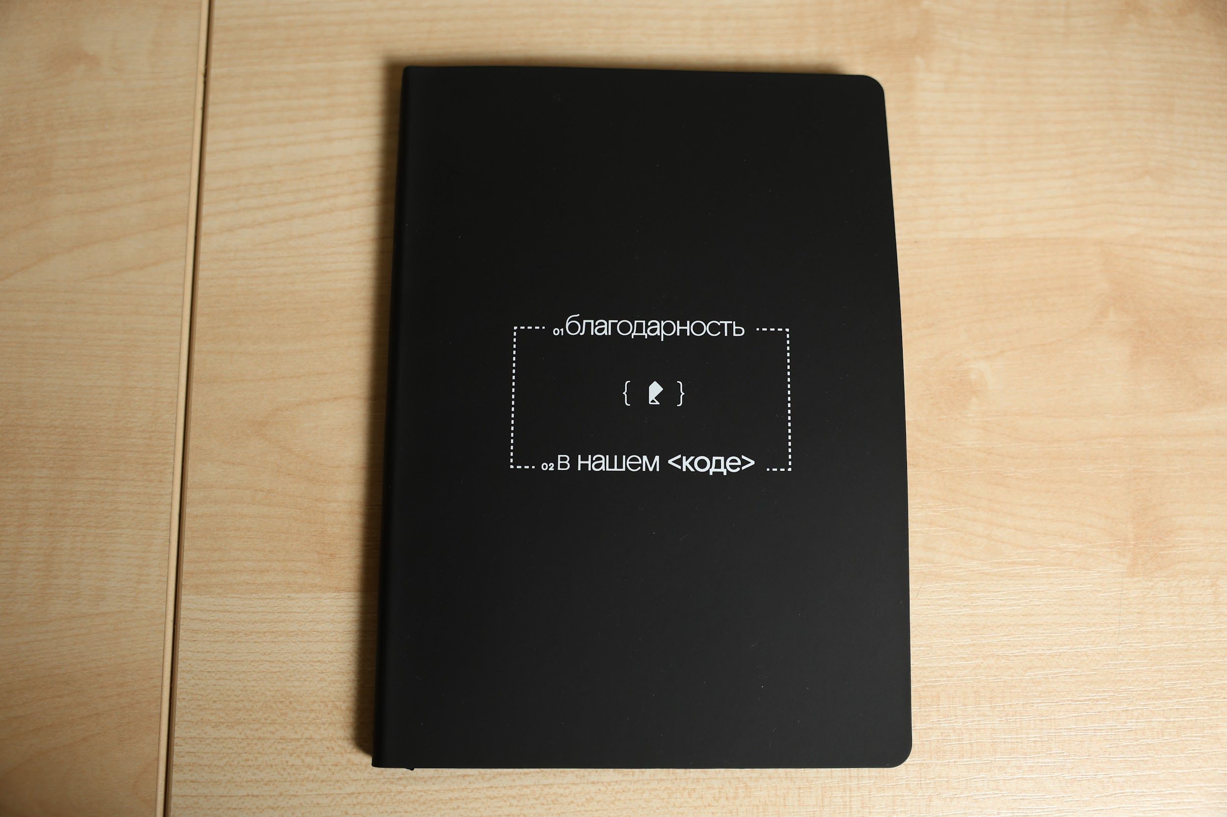
Ценности ИТ-команды | Ремувка | 70 |  | черный | 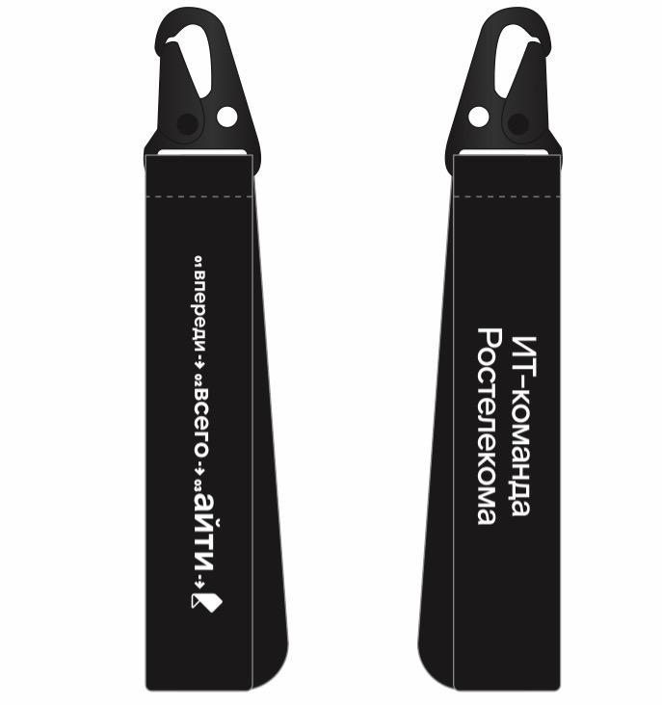
Каталог мерча | Бутылка для воды (в производстве) | 500 |  | оранжевый
Ценности ИТ-команды | Плед | 70 |  | белый | 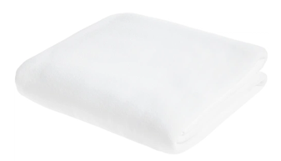
Ценности ИТ-команды | Коврик для мышки | 55 |  | черный | 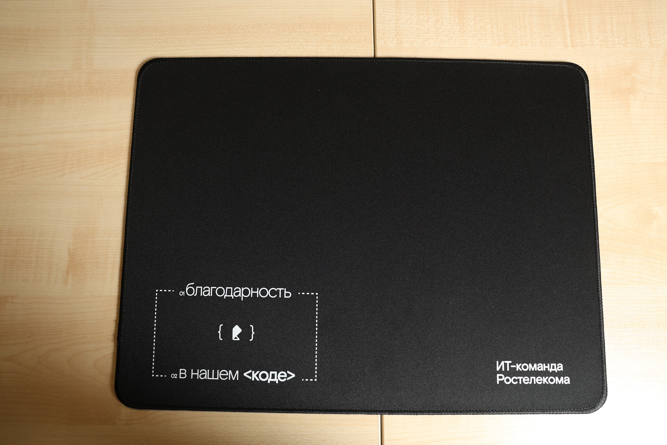
Мерч средний
Каталог мерча | Фиолетовый дождевик | 28 |  | фиолетовый | 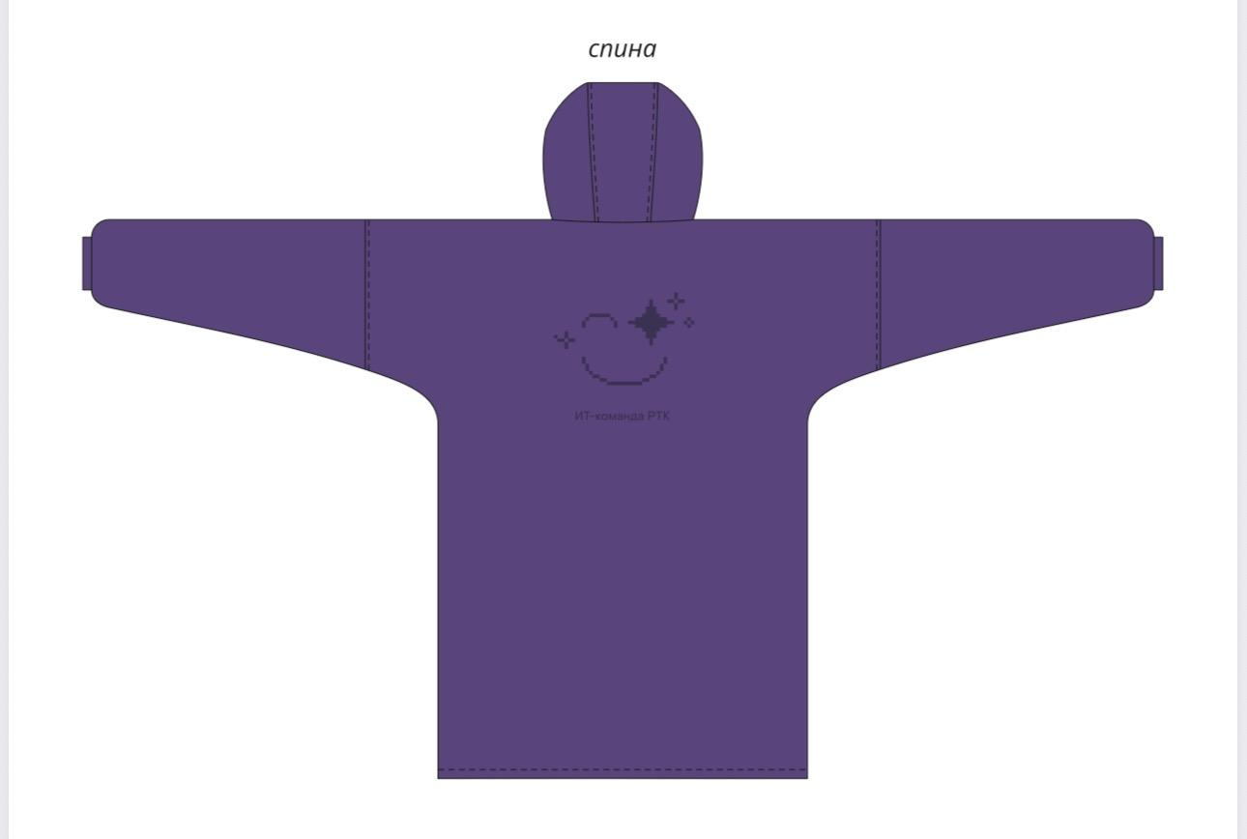
Ценности ИТ-команды | Рюкзак | 19 |  | черный | 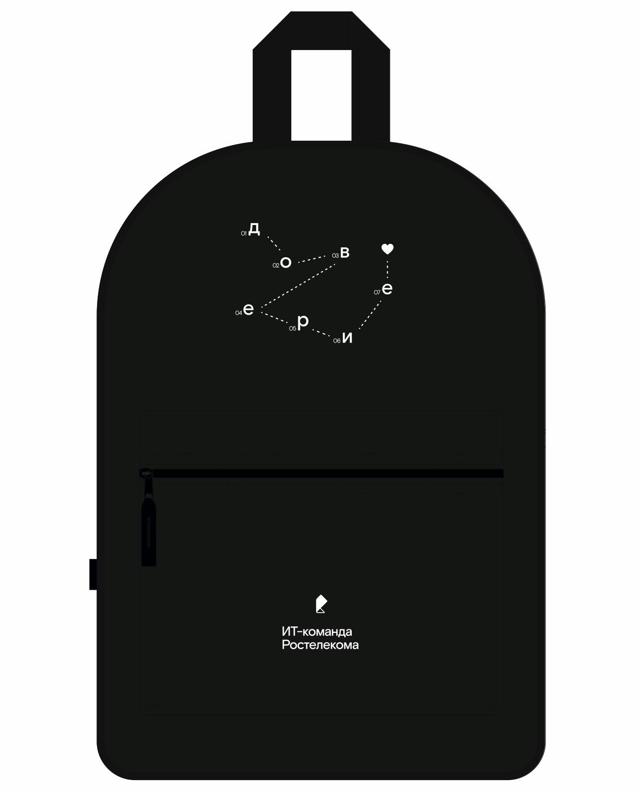
Ценности ИТ-команды | Шоппер прозрачный | 30 |  | прозрачный | 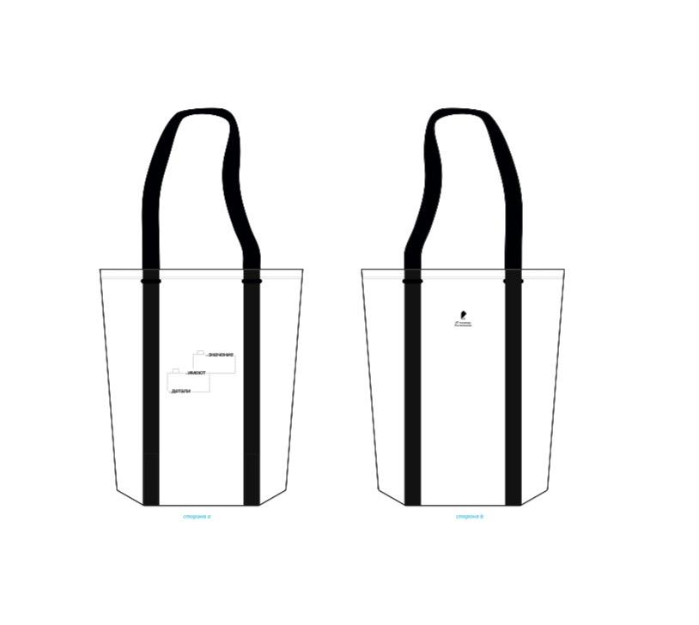
Ценности ИТ-команды | Диффузор | 70 |  | черный | 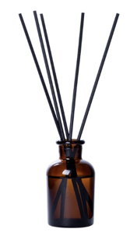
Каталог мерча | Подушка для самолета | 45 |  |  | Скоро тут будет фото
Мерч премиум
Ценности ИТ-команды | Футболка черная | 11 | XL-XXL | черный
 |  | 1 | XS
 |  | 50 | M-L
Ценности ИТ-команды | Футболка белая | 40 | M-L | белый | 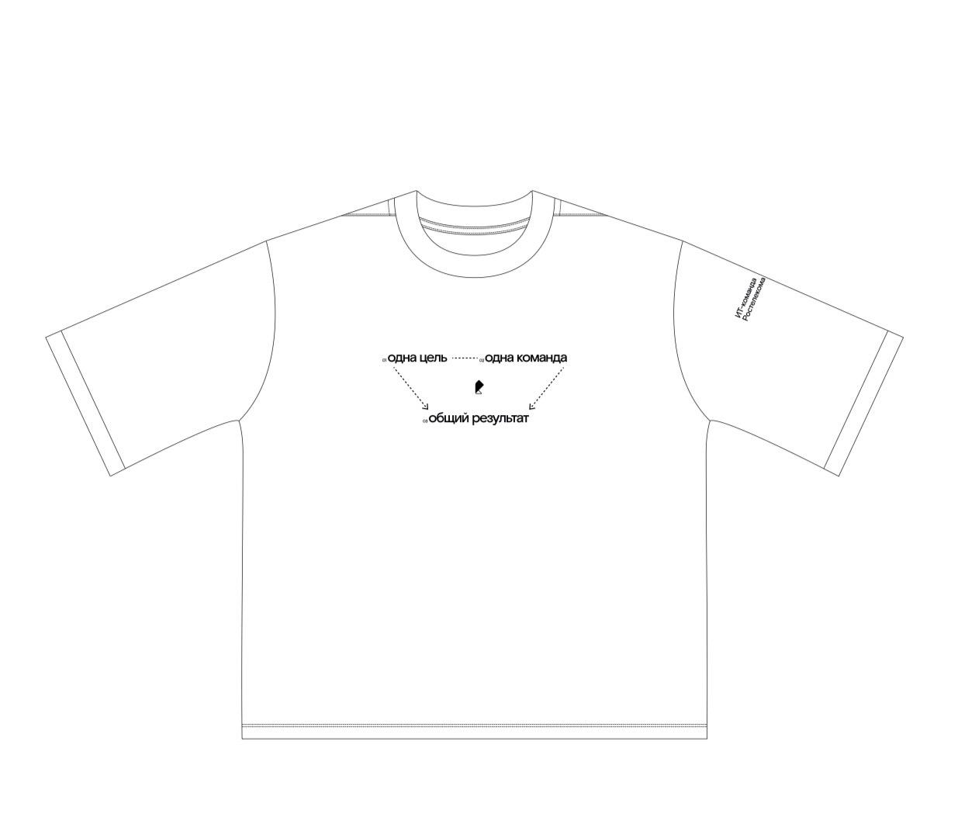
Ценности ИТ-команды |  | 20 | XS-S
Ценности ИТ-команды |  | 29 | XL-XXL
Ценности ИТ-команды | Худи белое | 12 | M-L | белый
 |  | 1 | XL-XXL
 |  | 8 | XS-S
Каталог Мерча | Худи со смайликом | 24 | XL-2XL | черный | 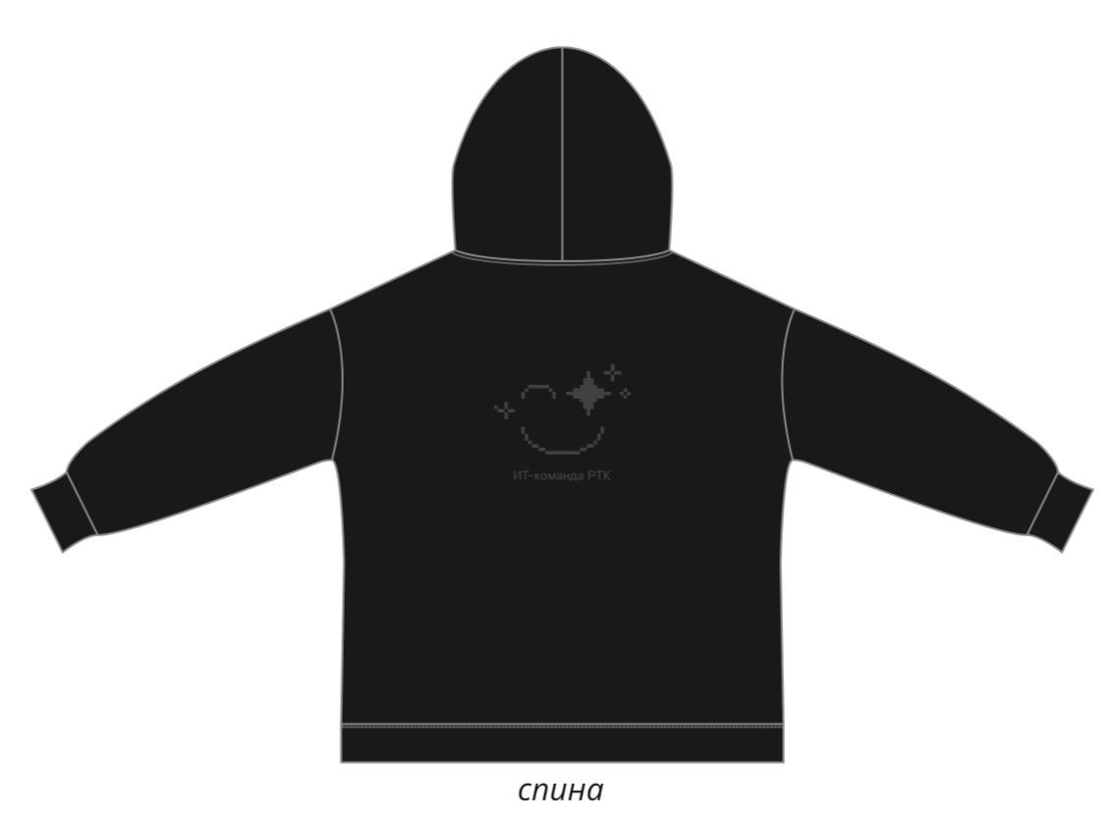
 |  | 8 | XS-S
 |  | 11 | ML-L
Каталог Мерча | Футболка со смайликом | 24 | XL-2XL | черный | 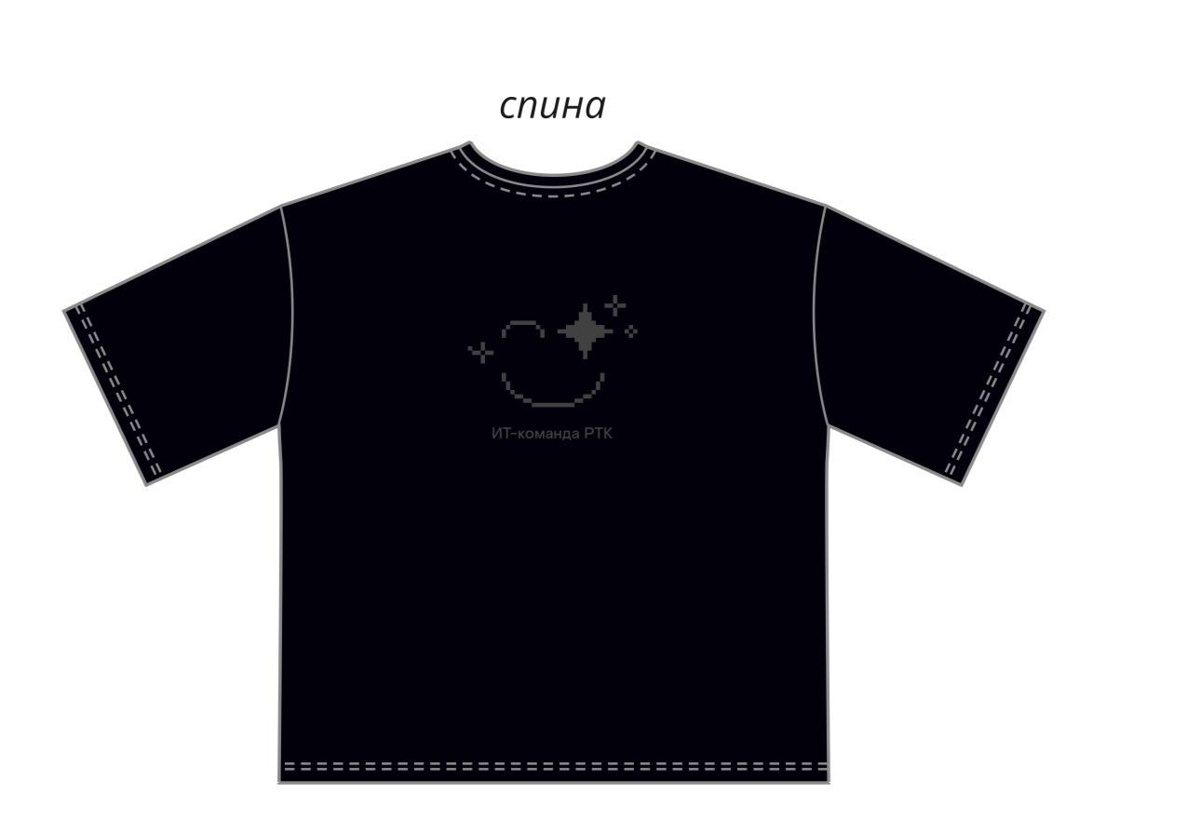
 |  | 7 | ML-L
 |  | 7 | XS-S

